Sheet1
СЭЛЭНГЭ АЙМАГТ ЯВАГДСАН СТАТИСТИК МЭДЭЭ СУДАЛГААНЫ НЭГТГЭЛ
ОРДОН ЗААЛНЫ БАЙГУУЛАМЖИЙН СУДАЛГАА

2020 ОНЫ 12 САР КОД-43, 01-49 ТҮР ТОВЧООНЫ ДУГААР 108-125
Д/д | Байгууллага байгууламжийн нэр | Сум дүүргийн код | Тооллогын товчооны дугаар | Барилгын хэмжээ /урт, өргөн, | Хүчин чадал багтаамж | Ашиглалтанд орсон он хийгдсэн засвар | Зориулалтын эсэх | Давхрын тоо | Хийц |  |  |  | Эх үүсвэр
 |  |  |  |  |  |  |  |  | Суурь | Хана | Хучилт | Дээвэр | Халаалт | Цахилгаан | Цэвэр ус | Бохир ус
1 | Спортын ордон | 1 | 108 | 40х36м өндөр 13 м | 700 | 1990, 2017 | Сургалт уралдаан тэмцээн | 4 | Бетон | Тоосго | Бетон | төмөр | + | + | + | +
2 | Алтанбулаг ЕБС | 4 | 110 | 9-18м | 50 | 1970 | Сургалт | 2 | Бетон | Тоосго | Бетон | Хар цаас | + | + | - | -
3 | Хүдэр ЕБС | 40 | 122 | 10-20 м |  | 1989 | Сургалт | 2 | Бетон | Тоосго | Бетон | Хар цаас | + | + | - | -
4 | Хүдэр ЕБС | 13 | 113 | 10-20 м |  |  | Сургалт | 2 | Бетон | Тоосго | Бетон | Хар цаас | + | + | - | -
5 | Спорт цогцолбор | 13 | 113 | 18-26 м | 150 | 2009 | Сургалт | 2 | Бетон | Угсармал | Бетон | Төмөр | + | + | + | +
6 | Бугант ЕБС Тосгоны заал | 13 | 113 | 9-18м, 15-21м |  | 1998 | Сургалт | 2 | Бетон | Тоосго | Бетон | Хар цаас
7 | Жавхлант ЕБС | 16 | 114 | 9+18м |  |  | Сургалт | 2 | Бетон | Тоосго | Бетон | Хар цаас | + | + | - | -
8 | Мандал ЕБС 1 | 22 | 116 | 14-22м | 105 | 1961 | Сургалт | 2 | Бетон | Тоосго | Бетон | Хар цаас | + | + | + | +
9 | Мандал ЕБС 2 | 22 | 116 | 12-24м | 60 | 2006 | Сургалт | 2 | Бетон | Тоосго | Бетон | Хар цаас | + | + | + | +
10 | Мандал ЕБС 3 | 22 | 116 | 8-16м |  | 1978 | Сургалт | 1 | Бетон | Тоосго | Бетон | Хар цаас | + | + | + | +
11 | Мандал ЕБС -4 | 22 | 116 | 13-23м | 100 | 2017 | Сургалт | 2 | Бетон | Тоосго | Карказ | Төмөр | + | + | + | +
12 | Мандал хэрх ЕБС | 9 | 116 | 9-18м | 20 | 1975 | Сургалт | 2 | Бетон | Тоосго | Бетон | Хар цаас | + | + | - | -
13 | Мандал түнхэл ЕБС | 9 | 116 | 9-18м | 30 | 1978 | Сургалт | 2 | Бетон | Тоосго | Бетон | Хар цаас | + | + | - | -
14 | Баянгол ЕБС | 10 | 112 | 12-21м | 70 |  | Сургалт | 2 | Бетон | Тоосго | Бетон | Хар цаас | + | + | + | +
15 | Баянгол спорт цогцолбор | 10 | 112 | 30-19м | 100 | 1988 | Сургалт | 2 | Бетон | Тоосго | Бетон | Хар цаас | + | + | + | +
16 | Баруунбүрэн ЕБС | 7 | 111 | 9-18м | 19 | 1981 | Сургалт | 2 | Бетон | Тоосго | Бетон | Хар цаас | + | + | + | +
17 | Орхонтуул ЕБС | 28 | 128 | 9х18м | 24 | 1974 | Сургалт | 2 | Бетон | Тоосго | Бетон | Хар цаас | + | + | + | +
18 | Орхонтуул ЕБС -2 | 28 | 128 | 11-24м | 20 | 1979 | Сургалт | 2 | Бетон | Тоосго | Бетон | Хар цаас | + | + | - | -
19 | Сайхан ­ Орхонтуул ЕБС | 31 | 119 | 12-21м | 100 | 1981 | Сургалт | 2 | Бетон | Тоосго | Бетон | Хар цаас | + | + | + | +
20 | Сайхан спорт клуб | 31 | 119 | 14-24м | 250 | 1981 | Сургалт | 2 | Бетон | Тоосго | Бетон | Хар цаас | + | + | + | +
21 | Номгон ЕБС | 31 | 119 | 8-17м |  | 1983 | Сургалт | 2 | Бетон | Тоосго | Бетон | Хар цаас | + | + | - | -
22 | Орхон | 25 | 117 | 12-22м |  | 1954 | Сургалт | 2 | Бетон | Тоосго | Бетон | Хар цаас | + | + | - | -
23 | Хушаат | 43 | 123 | 9-18м |  | 1982 | Сургалт | 2 | Бетон | Тоосго | Бетон | Хар цаас | + | + | - | -
24 | Түшиг | 37 | 121 | 9-18м |  | 1985 | Сургалт | 2 | Бетон | Тоосго | Бетон | Хар цаас | + | + | - | -
25 | Мандал СББХК Спорт цогцолбор | 22 | 116 | 18-36м | 150 | 1987 | Сургалт | 2 | Бетон | Тоосго | Бетон | Хар цаас | + | + | + | +
26 | Мандал сумын спортын ордон | 22 | 116 | 24-36м | 500 | 2010 | Сургалт | 2 | Бетон | хавтан | Төмөр карказ | Төмөр | + | + | + | +
27 | Цагааннуур ЕБС | 46 | 124 | 12-21м | 56 | 1978 | Сургалт | 2 | Бетон | Тоосго | бетон | Хар цаас | + | + | + | +
28 | Шаамар ЕБС | 49 | 125 | 9-19м | 30 | 1989 | Сургалт | 2 | Бетон | Тоосго | бетон | Хар цаас | + | + | - | -
29 | Шаамар сумын заал | 49 | 125 | 18-24м | 100 | 1993 | Сургалт | 2 | Бетон | Тоосго | бетон | Хар цаас | + | + | + | +
30 | Шаамар МСҮТ | 49 | 125 | 18-24 | 100 | 1975 | Сургалт | 2 | Бетон | Тоосго | бетон | Хар цаас | + | + | + | +
31 | Сүхбаатар сум 1-р сургууль | 1 | 108 | 12-21м | 50 | 1990 | Сургалт | 2 | Бетон | Тоосго | бетон | Хар цаас | + | + | + | +
32 | Сүхбаатар сум 2-р сургууль | 1 | 108 | 8-17м |  | 1986 | Сургалт | 2 | Бетон | Тоосго | бетон | Хар цаас | + | + | + | +
33 | Сүхбаатар сум 3-р сургууль | 1 | 108 | 9-18м | 100 | 2012 | Сургалт | 2 | Бетон | Тоосго | бетон | Хар цаас | + | + | + | +
34 | Сүхбаатар сум 4-р сургууль | 1 | 108 | 9-18м | 50 | 1979 | Сургалт | 2 | Бетон | Тоосго | бетон | Хар цаас | + | + | + | +
35 | Сүхбаатар сум 5-р сургууль | 1 | 108 | 9-18м |  | 1987 | Сургалт | 2 | Бетон | Тоосго | бетон | Хар цаас | + | + | + | -
36 | Сүхбаатар сум 6-р сургууль | 1 | 108 | 9-18м |  | 2002 | Сургалт | 2 | Бетон | Тоосго | бетон | Хар цаас | + | + | + | -
37 | Сүхбаатар сум МСҮТ | 1 | 108 | 11-252м | 100 | 2000 | Сургалт | 2 | Бетон | Тоосго | бетон | Хар цаас | + | + | + | +
38 | Дулаанхан тосгон | 49 | 125 | 30-18м | 60 | 2011 | Сургалт | 2 | Бетон | Тоосго | бетон | Төмөр | + | +
39 | ЕБСургууль | 49 | 125 | 9-17м |  | 1977 | Сургалт | 2 | Бетон | Тоосго | бетон |  | + | + | - | -
40 | Цагааннуур Спорт цогцолбор | 46 | 124 | 30-24м | 300 | 2011 | Сургалт уралдаан тэмцээн | 2 | Бетон | Тоосго | Төмөр карказ | Сендвич | + | + | + | +
41 | Түнхэл тосгоны урлаг спорт цогцолбор | 22 | 116 | 12-24м | 300 | 2009 | Сургалт уралдаан тэмцээн | 2 | Бетон | Тоосго | Төмөр карказ | Сендвич | + | + | + | -
42 | Зүүнбүрэн сумын спортын заал | 19 | 115 | 18-28м | 300 | 2012 | Сургалт уралдаан тэмцээн | 2 | Бетон | Тоосго | Төмөр карказ | Сендвич | + | + | - | -
43 | Баруунбүрэн сумын спорт цогцолбор | 7 | 111 | 30-18м | 150 | 2015 | Сургалт уралдаан тэмцээн | 2 | Бетон | Тоосго | Төмөр карказ | Сендвич | + | + | + | -
44 | Алтантариа | 1 | 108 | 12-24м | 300 | 2004 | Сургалт | 2 | Бетон | Тоосго | Бетон | Хар цаас | + | + | + | +
45 | Сэлэнгэ энерго ОНӨҮТГазар | 1 | 108 | 15-28м | 300 | 1989 | сургалт | 2 | Бетон | Тоосго | бетон | Хар цаас | + | + | + | +
46 | Сүхбаатар МСҮТ | 1 | 108 | 12-24м | 200 | 1979 | сургалт | 2 | Бетон | Тоосго | Бетон | Хар цаас
47 | Хүдэр БТЕГол ХХК заал | 40 | 122 | 18-24м | 100 | 2010 | сургалт | 2 | Бетон | Хавтан |  | Төмөр | + | + | + | +
48 | Сант сумын сургуулийн цогцолбор | 34 | 120 | 30-28м | 300 | 2017 | сургалт | 2 | Бетон | Сэндвич | Төмөр | сендвич | + | + | + | +
49 | Спорт сургууль | 1 | 108 | 30-18м | 300 | 2013 | сургалт | 2 | Бетон | Тоосго | Төмөр | сендвич | + | + | + | +
50 | Алтанбулаг | 4 | 110 | 19-28м | 300 | 2020 | Сургалт уралдаан тэмцээн | 2 | Бетон | Тоосго | Төмөр | сендвич | + | + | + | +
51 | ХЦ-ийн 0243-р анги | 1 | 108 | 16-27 | 100 | 2020 | Сургалт | 2 | Бетон | Тоосго | Төмөр | сендвич | + | + | + | +
52 | Гаалийн газар | 1 | 108 | 15-27м | 2020 |  | Сургалт | 2 | Бетон | Сэндвич | Төмөр | сендвич | + | + | + | +

 | АШИГЛАЛТАНД ОРСОН БИЕИЙН ТАМИР СПОРТЫН БАРИЛГУУД

 | 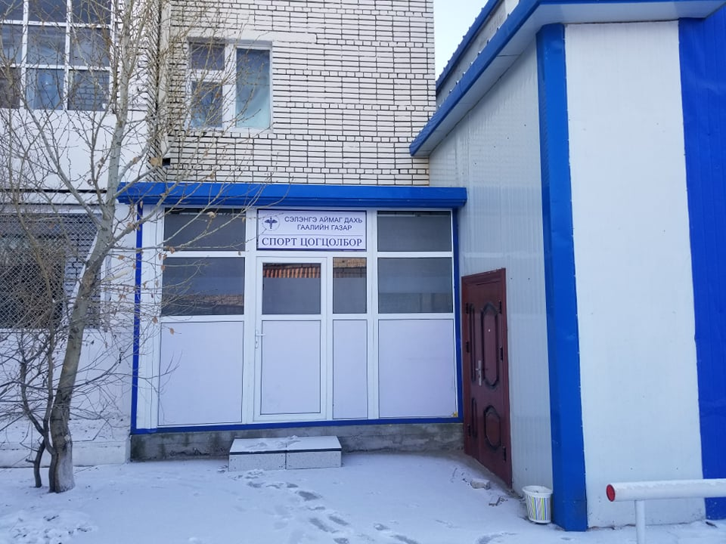 | 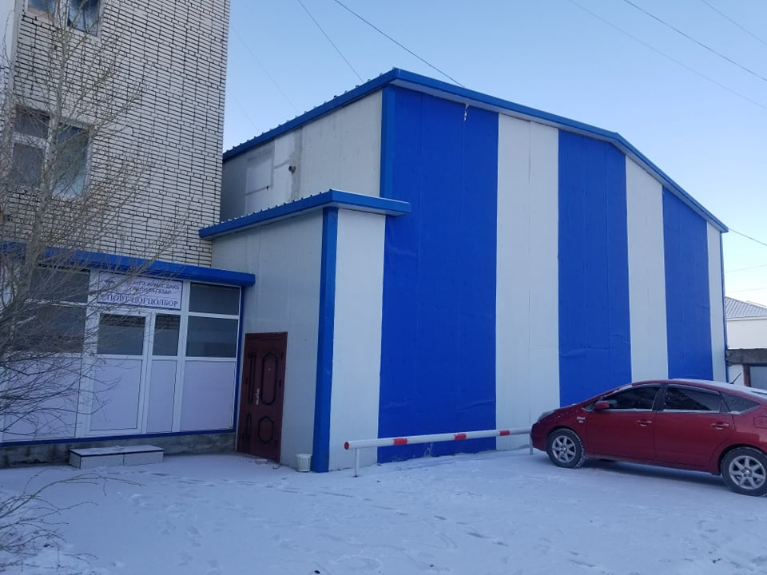 |  |  |  | 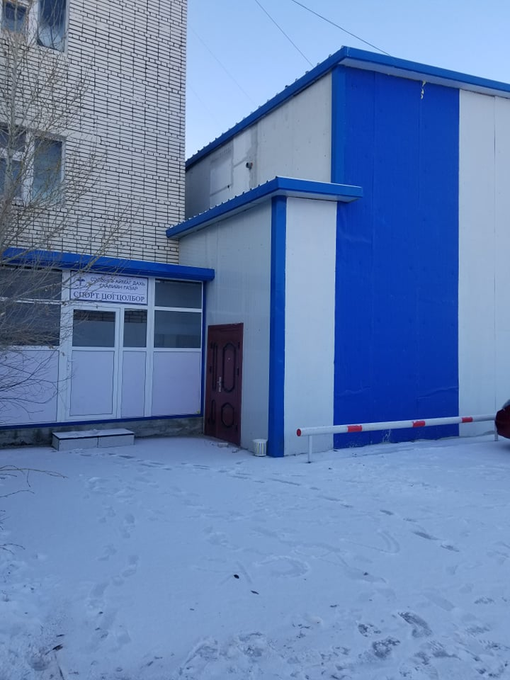 |  |  |  |  |  | 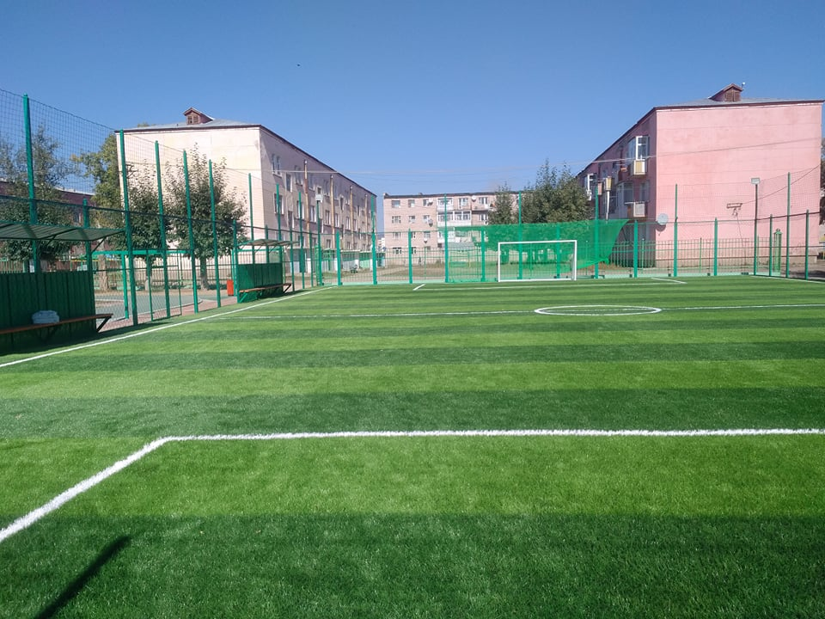

 | 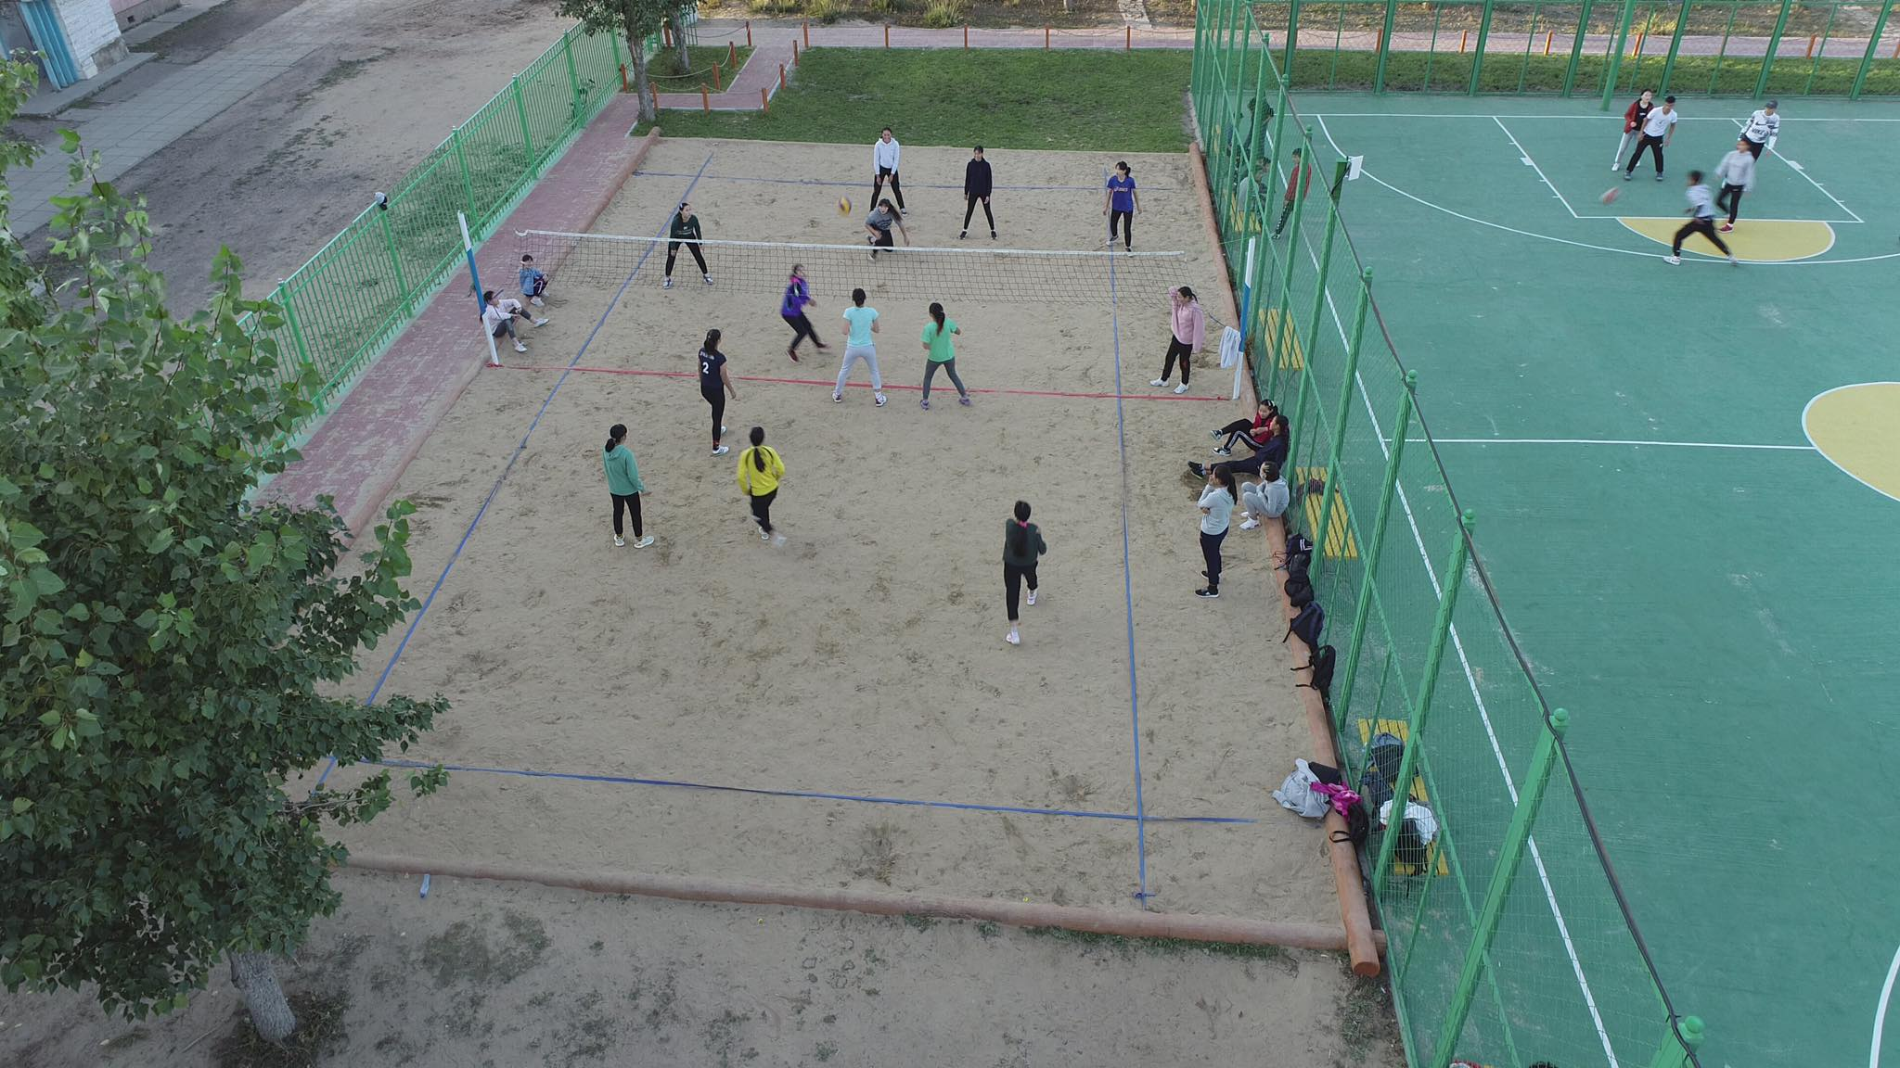 | 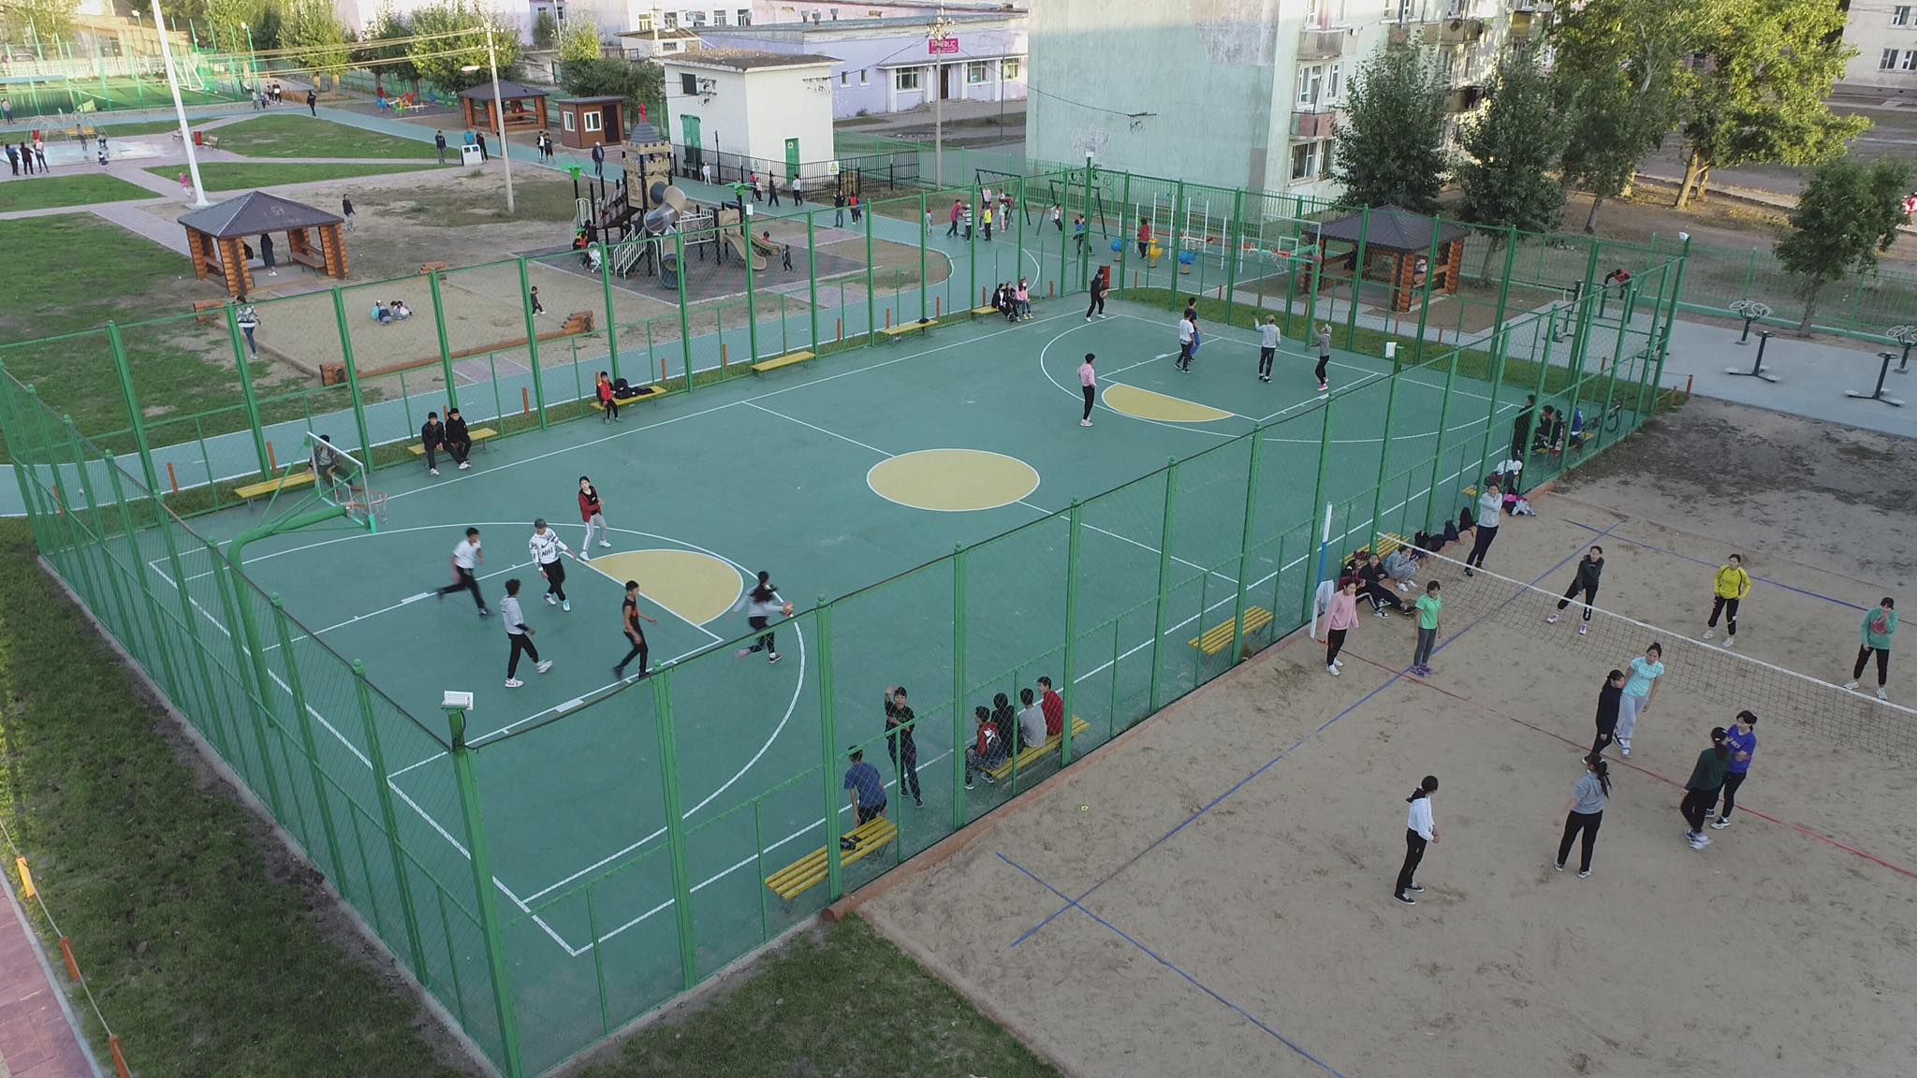 |  |  |  | 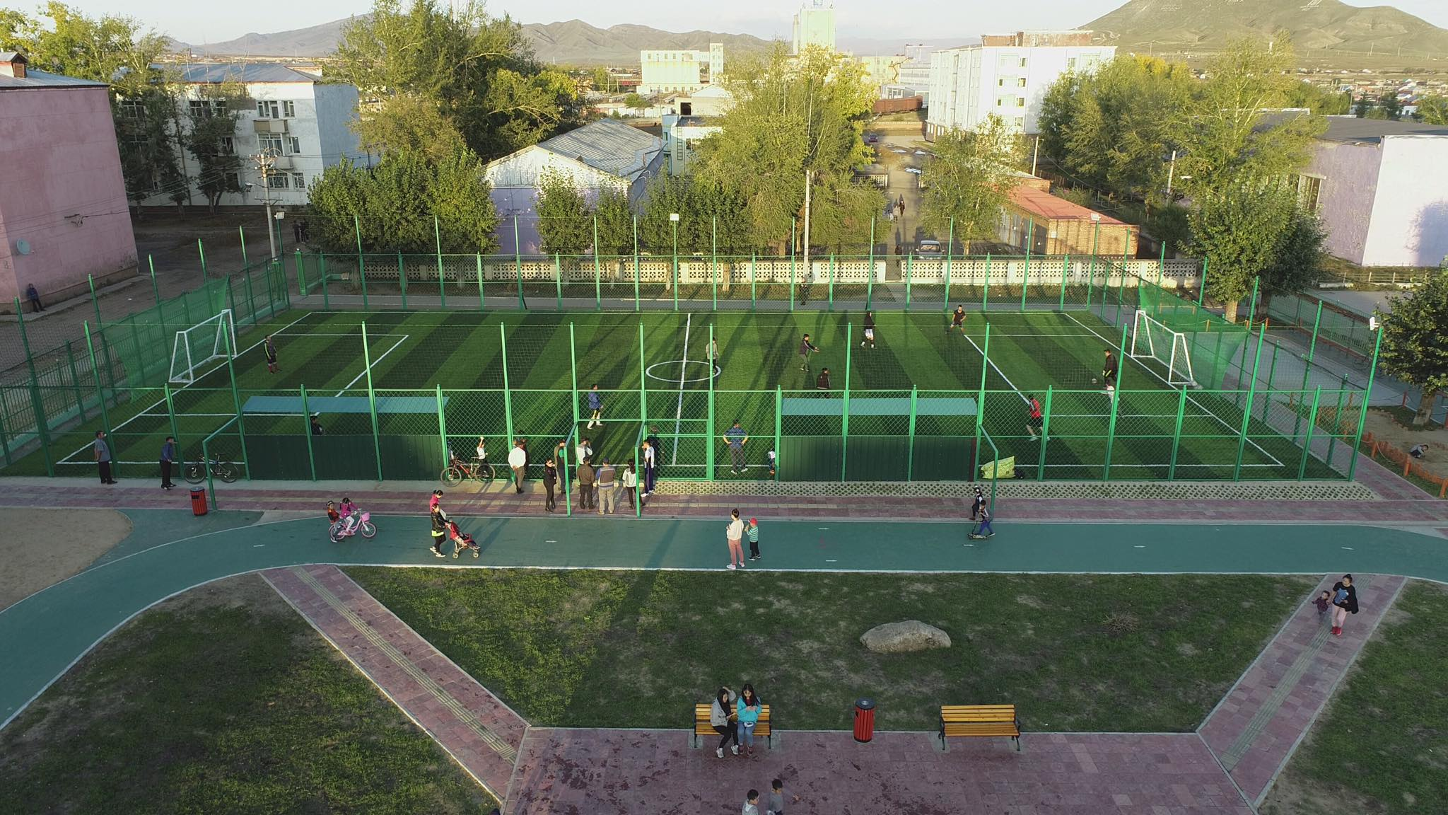 |  |  |  |  |  | 